別添（記入不要）
 |  | 【別添】
自主点検項目に係る不適切な事例

自主点検表（一般定期航路事業者及び不定期航路事業者でバリアフリー対象船のみ）に関し、自主点検項目に係る不適切な事例を以下に示しますので、自主点検を実施する際に参考にしてください。

乗降用タラップの通路幅が基準の８０ｃｍを満たしていない。
点字ブロック上にマットが敷かれている。
 | 自主点検項目 | 不適切な事例
 | 車いすの利用者が円滑に乗下船、船内移動できるよう、乗降用タラップ等の通路幅は80cm以上ですか。 | 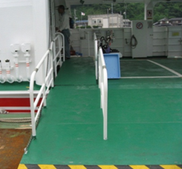
 | 点字ブロック、車いすスペース上には障害物を置いていないですか。 | 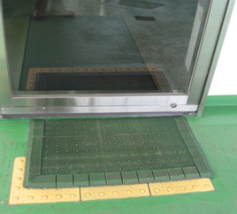
車いすスペースが乗船券の販売スペースとして使用されている。
 |  | 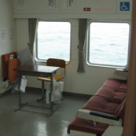
車いす固定用ベルトが外されている。
 | 車いすスペース等車いす固定用のベルトが船内に備え付けられていますか。 | 